ResumenIndicadores
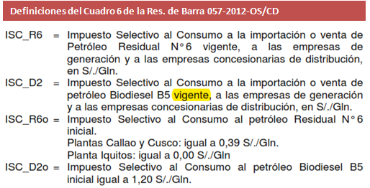
Reajuste al 04/Agosto/2012 |  |  |  |  |  | Factor que motiva ajuste.
 |  |  |  |  |  | Factor ajustado en la cadena de costos.

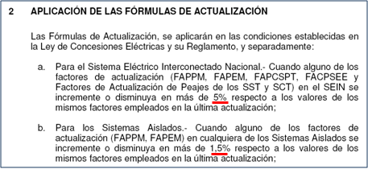
Actividad | Límite | Límite | Límite | Factor |  |  |  | Resolución 057-2012-OS/CD
Regulada | Inferior | Superior | Tarifario +/- | aplicable
Generación SEIN | -0.64% | 0.93% | 5% | Ft-1
Generación Aislada | -0.96% | 0.46% | 1.5% | Ft-1
Transmisión Principal | -3.41% | -0.45% | 5% | Ft-1
Transmisión Secundaria | -1.71% | -0.45% | 5% | Ft-1
Distribución | -1.33% | -0.83% | 1.5% | Ft-1
Precio a Nivel Generacion | 0.00% |  | 1% | Ft-1
Donde: | Ft = Factor calculado en la presente evaluación
 | Ft-1 = Factor empleado en la última actualización
 | = Factor ratificado en la evaluación del mes anterior
Variación respecto al mes pasado |  |  |  |  |  |  |  |  |  | Resolución 181-2009-OS/CD
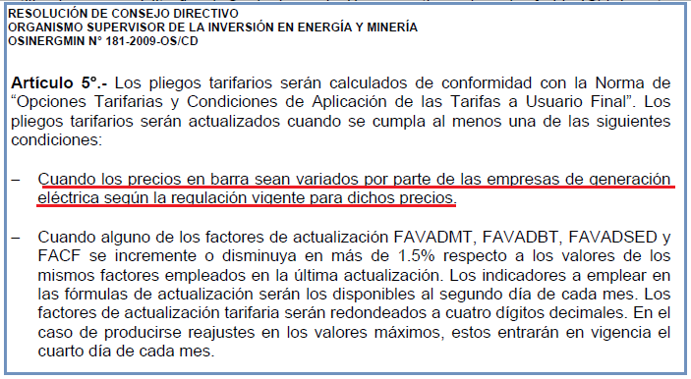
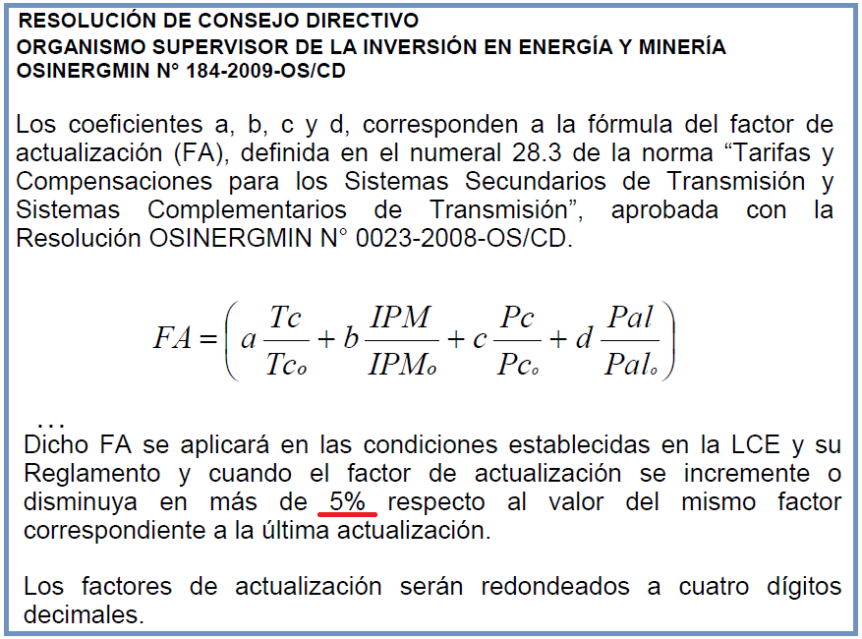
Variable | 04/07/2012 | 04/08/2012 | Variación |  |  |  |  | Resolución 184-2009-OS/CD
IPM | 209.308784 | 207.550522 | -0.84%
TC (S/./US$) | 2.671 | 2.629 | -1.57%
PGN (S/./MMBtu) | 6.656 | 6.551 | -1.58%
FOBCB (US$/tn) | 118.810 | 115.960 | -2.40%
Diesel B5+ISC (S/./gl) - Callao | 9.160 | 9.110 | -0.55% | *
Residual+ISC (S/./gl.) - Callao | 6.560 | 6.440 | -1.83%
Diesel B5+ISC (S/./gl) - El Milagro | 10.230 | 10.230 | 0.00%
Diesel B5+ISC (S/./gl) - Iquitos | 9.530 | 9.530 | 0.00%
Residual+ISC (S/./gl.) - Iquitos | 7.780 | 7.780 | 0.00%
Diesel B5+ISC (S/./gl) - Cusco | 10.670 | 10.730 | 0.56%
IPCu (ctv.US$/lb) | 376.4733 | 370.3100 | -1.64%
IPAl (US$/tn) | 2222.3572 | 2172.0851 | -2.26%
* Precio actualizado para el 04/08/2012 conforme a los criterios del Oficio GART 541-2012-GART
Por actividad
Precio en Barra-SEIN |  |  |  |  |  |  |  |  |  | Distribución
Variable | 04/07/2012 | 04/08/2012 | Variación |  | Transmision Principal |  |  |  |  | Variable | 04/07/2012 | 04/08/2012 | Variación
IPM | 209.308784 | 207.550522 | -0.8% |  | Variable | 04/07/2012 | 04/08/2012 | Variación |  | IPM | 209.308784 | 207.550522 | -0.8%
TC (S/./US$) | 2.671 | 2.629 | -1.6% |  | IPM | 209.308784 | 207.550522 | -0.8% |  | TC (S/./US$) | 2.671 | 2.629 | -1.6%
PGN (S/./MMBtu) | 6.656 | 6.551 | -1.6% |  | TC (S/./US$) | 2.671 | 2.629 | -1.6% |  | IPCu (ctv.US$/lb) | 376.473 | 370.31 | -1.6%
FOBCB (US$/tn) | 118.810 | 115.96 | -2.4% |  | IPCu (ctv.US$/lb) | 376.473 | 370.3100 | -1.6% |  | IPAl (US$/tn) | 2222.357 | 2172.0851154 | -2.3%
Diesel 2+ISC (S/./gl) - Callao | 9.16 | 9.11 | -0.5% | * | IPAl (US$/tn) | 2222.357 | 2172.0851 | -2.3% |  | TA Cobre | 0% | 0% | 0.00%
Residual+ISC (S/./gl.) - Callao | 6.56 | 6.44 | -1.8% |  |  |  |  |  |  | TA Aluminio | 0% | 0% | 0.00%
* Precio actualizado para el 04/08/2012 conforme a los criterios del Oficio GART 541-2012-GART
Precio en Barra-Aislados |  |  |  |  | Transmision Secundaria
Variable | 04/07/2012 | 04/08/2012 | Variación |  | Variable | 04/07/2012 | 04/08/2012 | Variación |  | Tasa Arancelaria (TA) para el rubro de Productos Importados (TABBT)
IPM | 209.308784 | 207.550522 | -0.8% |  | IPM | 209.308784 | 207.550522 | -0.8% |  | Variable | 04/07/2012 | 04/08/2012 | Diferencia
TC (S/./US$) | 2.671 | 2.629 | -1.6% |  | TC (S/./US$) | 2.671 | 2.629 | -1.6% |  | Sector 1 | 1.05% | 1.05% | 0.00%
PGN (S/./MMBtu) | 6.656 | 6.551 | -1.6% |  | IPCu (ctv.US$/lb) | 376.473 | 370.31 | -1.6% |  | Sector 2 | 1.79% | 1.79% | 0.00%
FOBCB (US$/tn) | 118.81 | 115.96 | -2.4% |  | IPAl (US$/tn) | 2222.357 | 2172.0851154 | -2.3% |  | Sector 3 | 2.08% | 2.08% | 0.00%
Diesel 2+ISC (S/./gl) - El Milagro | 10.23 | 10.23 | 0.0% |  |  |  |  |  |  | Sector 4 | 2.24% | 2.24% | 0.00%
Diesel 2+ISC (S/./gl) - Iquitos | 9.53 | 9.53 | 0.0% |  |  |  |  |  |  | Sector 5 | 1.93% | 1.93% | 0.00%
Residual+ISC (S/./gl.) - Iquitos | 7.78 | 7.78 | 0.0% |  |  |  |  |  |  | Sector Especial | 0.08% | 0.08% | 0.00%
Diesel 2+ISC (S/./gl) - Cusco | 10.67 | 10.73 | 0.6% |  |  |  |  |  | 100% Estado | Prepago | 0.43% | 0.43% | 0.00%
 |  |  |  |  |  |  |  |  |  | Convencional | 0.74% | 0.74% | 0.00%
IMPACTO DEL PRECIO DE LOS COMBUSTIBLES |  |  |  |  |  |  |  |  | 100% Privado | Prepago | 0.43% | 0.43% | 0.00%
Variación respecto al último ajuste |  |  |  |  |  |  |  |  |  | Convencional | 0.74% | 0.74% | 0.00%
Sistema | Punto de venta | Cerrada |  | Cerrada |  | Var. %
 |  | 2012-07-04 |  | 2012-08-04
 |  | Precio + ISC |  | Precio + ISC
 |  | D B5 (S/./gl) | R6 (S/./gl) | D B5 (S/./gl) | R6 (S/./gl) | D B5 (S/./gl) | R6 (S/./gl)
SEIN | Lima (Callao) | 9.1600 | 6.5600 | 9.1100 | 6.4400 | -1% | -2% | *
Electronorte | Callao | 10.2300 | 0.0000 | 10.2300 | 0.0000 | 0%
Electro Oriente | Iquitos | 9.5300 | 7.7800 | 9.5300 | 7.7800 | 0% | 0%
ELSM, HDN, Seal | Callao | 10.2300 | 0.0000 | 10.2300 | 0.0000 | 0%
Electro Sur Este | Cusco | 10.6700 | 0.0000 | 10.7300 | 0.0000 | 1%
* Precio actualizado para el 04/08/2012 conforme a los criterios del Oficio GART 541-2012-GART

(*) Actualización de Precios de Contratos resultantes de procesos de licitación de suministro: Caso SEIN (Precio de Referencia Diesel)
- Para el caso del SEIN, mediante Oficio GART 541-2012-GART dirigido a Edelnor con fecha 07/08/2012.
- En este oficio, se establecen qué Precio de Referencia del Diesel se utilizará en las fórmulas de reajuste en los contratos (licitaciones)
- En resumen, el precio a utilizarse correspondería al valor del Addendum N° 1 de la lista de Petroperú.
(*) Actualización de Precios en Barra y alineación de criterios: Caso SEIN (Precio de Referencia del Diesel)
- Al 04/08/2012 no existe un precio de referencia del Diesel 2 en la Hoja 1 de la Lista de Precios de Petroperú.
- Se han recibido correos solicitando un precio de referencia del Diesel para la actualización de barra, pese a que su ponderador SEIN es cero.
- A fin de alinear criterios, el precio Diesel a utilizarse en la actualización de barra, correspondería al valor del Addendum N° 1 de la lista de Petro.
(*) Implicancias del Nuevo Precio Diesel B5 en la evaluación realizada el 04/08/2012
- El nuevo precio utilizado, no tendría implicancias de resultado en la evaluación del 04/08/2012 por dos razones:
(a) El ponderador de este precio en la actualización de barra es cero.
(b) Este nuevo precio de referencia de la lista de precios de Petroperú sigue siendo menor al precio de referencia de OSINERGMIN.
(*) Implicancias del ISC del Diesel ante el Nuevo Precio Diesel B5 en la evaluación realizada el 04/08/2012
- El Precio del Diesel del Addendum 1 tiene otro ISC (distinto al de la Hoja 1)
- Para efectos de la referencia, , se está considerando el impuesto del Addendum 1.
- Ello es consistente con la definición prevista para esta variable ISC_D2 en el Cuadro 6 de la Res. de Barra 057-2012-OS/CD:

Factores
Determinación de los Factores de Actualización Tarifaria Aplicables |  |  |  |  |  | Evaluación de los Factores de Actualización Tarifaria |  |  |  |  |  |  |  |  |  |  |  |  |  |  |  |  |  |  |  |  | Evaluación de los Factores de Actualización Tarifaria
Reajuste al 04/Agosto/2012 | Ft-1 | Ft |  | Aplicable
Descripción | 4-Jul-12 | 4-Aug-12 | Variación (%) | 4-Aug-12
A. GENERACIÓN - TARIFAS EN BARRA (Resolución OSINERGMIN N° 057-2012-OS/CD) |  |  |  |  |  | Indicadores Macroeconómicos y Precios de los Combustibles (Parte 1) |  |  |  |  |  |  |  |  |  |  | Cuadro N° 5 y 6 de Resolución OSINERGMIN N° 057-2012-OS/CD |  |  |  |  |  |  |  |  |  | Indicadores Macroeconómicos y Precios de los Combustibles (Parte 2)
1. POTENCIA (FAPPM) |  |  |  |  |  | Cuadro N° 6: Resolucion OSINERGMIN Nº 057-2012-OS/CD |  |  |  |  |  |  |  |  |  |  | Sistema | a | b | d | e | f | g | s | cb
Sistema Eléctrico Interconectado Nacional (SEIN) | 0.9926 | 0.9862 | -0.64% | 0.9926 |  | Valores Base al |  |  |  |  |  |  |  |  |  |  | SEIN | 0.7636 | 0.2364 | 0.1183 |  | 0.0256 | 0.8544 |  | 0.00170 |  | VARIABLES
2. ENERGÍA (FAPEM) |  |  |  |  |  | Sistema | Punto de venta | Bio D2 (S/./gl) | R6 (S/./gl) | PCBo (US$/Ton) | ISC_Bio D2(S/./Galón) | ISC_R6 (S/./Galón) |  |  |  |  | Adinelsa |  |  | 0.1606 |  |  |  | 0.8394 |  |  | Produccion en el SEIN |  |  |  |  | GENERACIÓN (Resolucion OSINERGMIN Nº 057-2012-OS/CD)
SEIN | 0.9870 | 0.9962 | 0.93% | 0.9870 |  | SEIN | Lima (Callao) | 9.37 | 7.57 | 125.89 | 1.20 | 0.39 |  |  |  |  | Chavimochic |  |  | 0.1606 |  |  |  | 0.8394 |  |  | FPMg | 0.9888 |  |  |  |  | Fecha | IPM | TC (S/./US$) | PGN (S/./MMBtu) | FOBCB (US$/tn)
Adinelsa | 0.9978 | 0.9882 | -0.96% | 0.9978 |  | Electronorte | Callao | 9.03 |  |  | 1.20 |  |  |  |  |  | Edelnor |  |  | 0.1606 |  |  |  | 0.8394 |  |  | FTCg | 0.9854 |  |  |  | Valores Base | Resolucion Base | 209.909211 | 2.668 | 6.5282 | 125.89
Chavimochic | 0.9978 | 0.9882 | -0.96% | 0.9978 |  | Electro Oriente | Iquitos | 9.53 | 7.80 |  | 0.00 | 0.00 |  |  |  |  | Eilhicha |  |  | 0.1606 |  |  |  | 0.8394 |  | (*) | FPGN | 1.0035 |  |  |  | Valores Actuales | 2012-07-31 | 207.550522 | 2.629 | 6.551 | 115.96
Edelnor | 0.9978 | 0.9882 | -0.96% | 0.9978 |  | Hidrandina, Seal | Callao | 9.03 |  |  | 1.20 |  |  |  |  | G2 | Electro Oriente |  |  | 0.0903 | 0.0530 | 0.7831 |  | 0.0736 |  |  | FCB | 0.9077 |  |  |  |  | Variación | -1.12% | -1.46% | 0.35% | -7.89%
Eilhicha | 0.9978 | 0.9882 | -0.96% | 0.9978 |  | Electro Sur Este | Cusco | 9.47 |  |  | 1.20 |  |  |  |  | G4 | Electro Sur Este |  |  | 0.0118 | 0.9292 |  |  | 0.0590 |  |  | FD2SEIN | 0.8619
Electro Oriente | 0.9979 | 0.9958 | -0.21% | 0.9979 |  |  |  |  |  |  |  |  |  |  |  |  | Electro Ucayali |  |  | 0.1606 |  |  |  | 0.8394 |  |  | FR6SEIN | 0.8090
Electro Sur Este | 0.9998 | 1.0044 | 0.46% | 0.9998 |  |  |  |  |  |  |  |  |  |  |  |  | Electrocentro |  |  | 0.1606 |  |  |  | 0.8394 |  |  |  |  |  |  | G1 | Electronorte |  | Resolución 057-2012-OS/CD

Electro Ucayali | 0.9978 | 0.9882 | -0.96% | 0.9978 |  |  |  | Precios de referencia OSINERGMIN |  | PPVn - Lista Petroperú |  | Los Menores |  | ISC |  | G1 | Electronorte |  |  | 0.1502 | 0.0690 |  |  | 0.7808 |  |  | Produccion en Aislados |  |  |  | G2 | Electro Oriente, Sersa
Electrocentro | 0.9978 | 0.9882 | -0.96% | 0.9978 |  | Valores Actuales |  | 2012-07-31 |  | 2012-07-25 |  |  |  |  |  | G3 | Hidrandina |  |  | 0.1523 | 0.0550 |  |  | 0.7927 |  |  | FD2G1 | 1.0000 |  |  | G3 | Electro Sur Medio, Hidrandina, Seal
Electronorte | 0.9979 | 0.9890 | -0.89% | 0.9979 |  | Sistema | Punto de venta | D2 (S/./gl) | R6 (S/./gl) | D2 (S/./gl) | R6 (S/./gl) | D2 (S/./gl) | R6 (S/./gl) | ISC_D2 (S/./Galón) | ISC_R6 (S/./Galón) | G3 | Seal |  |  | 0.0795 | 0.5396 |  |  | 0.3809 |  |  | FD2G2 | 1.0000 |  |  | G4 | Electro Sur Este
Hidrandina | 0.9979 | 0.9889 | -0.90% | 0.9979 |  | SEIN | Lima (Callao)* | 8.1 | 6.05 | 9.1200 | 6.3100 | 8.1000 | 6.0500 | 1.01 | 0.39 | * | (*) Se requiere su existencia el 01/05/2012 idéntico a Adinelsa - Aislado (no afecto a variación de combustibles). |  |  |  |  |  |  |  |  |  | FR6G2 | 0.9974
Seal | 0.9990 | 0.9946 | -0.44% | 0.9990 | G1 | Electronorte | Callao |  |  | 9.0300 |  | 9.0300 | 0.0000 | 1.20 | 0.00 |  |  |  |  |  |  |  |  |  |  |  | FD2G3 | 1.0000
FA_PNG | 1.0000 | 1.0000 | 0.00% | 1.0000 | G2 | Electro Oriente | Iquitos |  |  | 9.5300 | 7.7800 | 9.5300 | 7.7800 | 0.00 | 0.00 |  |  |  |  |  |  |  |  |  |  |  | FD2G4 | 1.0056
FIGV (Resoluciones OSINERGMIN N° 182-2009-OS/CD) | 1.1800 | 1.1800 | 0.00% | 1.1800 | G3 | Hidrandina, Seal | Callao |  |  | 9.0300 |  | 9.0300 | 0.0000 | 1.20 | 0.00
B1. TRANSMISIÓN PRINCIPAL - PEAJES (Resoluciónes OSINERGMIN N° 057-2012-OS/CD) |  |  |  |  | G4 | Electro Sur Este | Cusco |  |  | 9.7200 |  | 9.7200 | 0.0000 | 1.01 | 0.00
SPT de REP | 0.9899 | 0.9854 | -0.45% | 0.9899 |  | * Precio actualizado para el caso del Diesel (SEIN) al 04/08/2012 conforme a los criterios del Oficio GART 541-2012-GART. Para el detalle de los criterios de aplicación (precio + ISC respectivo), ver rango: ResumenIndicadores!B53:I81
SPT de Eteselva | 1.1040 | 1.0663 | -3.41% | 1.1040 |  | Indicadores Macroeconómicos de la Transmision (Parte 1)
SPT de Antamina | 0.9965 | 0.9880 | -0.85% | 0.9965 |  |  |  | l | m | n | o
SPT de San Gabán | 0.9956 | 0.9872 | -0.84% | 0.9956 |  |  | SPT de REP | 1.0000 | 0.0000 | 0.0000 | 0.0000 |  |  |  |  |  |  |  |  |  |  |  |  |  |  |  | Indicadores Macroeconómicos de la Transmision (Parte 2)
SPT de Redesur | 0.9899 | 0.9854 | -0.45% | 0.9899 |  |  | SPT de Eteselva | 0.2800 | 0.2947 | 0.4175 | 0.0078 |  |  |  |  |  |  |  |  |  |  |  |  |  |  |  | VARIABLES |  |  |  |  | TRANSMISIÓN PRINCIPAL (Resolucion OSINERGMIN Nº 057-2012-OS/CD)
SPT de Transmantaro | 0.9899 | 0.9854 | -0.45% | 0.9899 |  |  | SPT de Antamina | 0.5135 | 0.4838 | 0.0000 | 0.0027 |  | Transmision Secundaria | 0.83169882948 | 1.0834578741 | 1.392225726 | 0.96936911203 |  |  |  |  |  |  |  |  |  | Transmisión Principal |  |  |  |  |  | Fecha | IPM | TC (S/./US$) | Pcu (ctv. US$/lb) | Pal
SPT de ISA | 0.9899 | 0.9854 | -0.45% | 0.9899 |  |  | SPT de San Gabán | 0.5159 | 0.4835 | 0.0000 | 0.0006 |  |  |  |  |  |  |  |  |  |  |  |  |  |  |  | FPMtp | 0.9888 |  |  |  | Valores Base | Resolucion Base | 209.909211 | 2.668000 | 271.3500 | 1856.7620
Cargo por Garantía | 0.9899 | 0.9854 | -0.45% | 0.9899 |  |  | SPT de Redesur | 1.0000 | 0.0000 | 0.0000 | 0.0000 |  | Cuadro 4.2 FORMULAS DE ACTUALIZACION |  |  |  |  |  |  |  |  |  |  |  |  |  | FTCtp | 0.9854 |  |  |  | Valores Actuales | 2012-07-31 | 207.550522 | 2.629 | 370.3100 | 2172.0851
B. Actualización de Peajes por Áreas de Demanda (Resolución OSINERG N° 184-2009-OS/CD), BOOT (Res. 058-2012-OS/CD), SCT Transmantaro (076-2011-OS/CD, 121-2011-OS/CD, 059-2012-OS/CD) |  |  |  |  |  |  | SPT de Transmantaro | 1.0000 | 0.0000 | 0.0000 | 0.0000 |  | Área de Demanda | a | b | c | d |  |  |  |  |  |  |  |  |  | FPCUtp | 1.3647 |  |  |  |  | Variación | -1.12% | -1.46% | 36.47% | 16.98%
Área de Demanda 1 | 1.0378 | 1.0220 | -1.52% | 1.0378 |  |  | SPT de ISA | 1.0000 | 0.0000 | 0.0000 | 0.0000 |  | 1 | 0.2596 | 0.6392 | 0.0365 | 0.0647 |  |  |  |  |  |  |  |  |  | FPALtp | 1.1698
Área de Demanda 2 | 1.0490 | 1.0348 | -1.35% | 1.0490 |  |  | Cargo por Garantía | 1.0000 | 0.0000 | 0.0000 | 0.0000 |  | 2 | 0.2237 | 0.7146 | 0.0347 | 0.027
Área de Demanda 3 | 1.0372 | 1.0225 | -1.42% | 1.0372 |  |  |  |  |  |  |  |  | 3 | 0.2567 | 0.6654 | 0.0297 | 0.0482
Área de Demanda 4 | 1.0327 | 1.0181 | -1.41% | 1.0327 |  |  |  |  |  |  |  |  | 4 | 0.2527 | 0.6752 | 0.0153 | 0.0568 |  |  |  |  |  |  |  |  |  |  |  |  |  |  | TRANSMISIÓN SECUNDARIA
Área de Demanda 5 | 1.0196 | 1.0063 | -1.30% | 1.0196 |  | Cuadro 5.3.- FORMULAS DE ACTUALIZACION DE LOS SST DE ISA Y REDESUR (BOOT) |  |  |  |  |  |  | 5 | 0.3203 | 0.62 | 0.0244 | 0.0353 |  |  |  |  |  |  |  |  |  | Transmision Secundaria |  |  |  |  | (Resolución OSINERGMIN N° 184-2009-OS/CD)
Área de Demanda 6 | 1.0044 | 0.9920 | -1.23% | 1.0044 |  | Titular | Instalac.BOOT | a | b | c | d |  | 6 | 0.4145 | 0.5192 | 0.0484 | 0.0179 |  |  |  |  |  |  |  |  |  | FTCts | 0.8317 |  |  |  |  | Fecha | IPM | TC (S/./US$) (*) | Pco (ctv. US$/lb) | Pal
Área de Demanda 7 | 1.0062 | 0.9939 | -1.22% | 1.0062 |  | REDESUR | SST Tacna - Transf. 220/66/10 kV; 50 MVA | 1.0000 |  |  |  |  | 7 | 0.4071 | 0.5306 | 0.0473 | 0.015 |  |  |  |  |  |  |  |  |  | FPMts | 1.0835 |  |  |  | Valores Base | 2009-03-31 | 191.563075 | 3.161000 | 265.984167 | 2240.72037
Área de Demanda 8 | 1.0335 | 1.0177 | -1.53% | 1.0335 |  | ISA-PERÚ | SST Aguaytía – Pucallpa, S.E. Aguaytía 220/60/10kV, S.E. Pucallpa 138/60/10kV, Reactor 8MVAR | 1.0000 |  |  |  |  | 8 | 0.2694 | 0.6291 | 0.0323 | 0.0692 |  |  |  |  |  |  |  |  |  | FPCUts | 1.3922 |  |  |  | Valores Actuales | 2012-07-30 | 207.550522 | 2.629000 | 370.31 | 2172.0851154
Área de Demanda 9 | 1.0275 | 1.0134 | -1.37% | 1.0275 |  |  |  |  |  |  |  |  | 9 | 0.3016 | 0.6226 | 0.0343 | 0.0415 |  |  |  |  |  |  |  |  |  | FPALts | 0.9694 |  |  |  |  | Variación | 8.35% | -16.83% | 39.22% | -3.06%
Área de Demanda 10 | 1.0289 | 1.0143 | -1.42% | 1.0289 |  |  |  |  |  |  |  |  | 10 | 0.2715 | 0.6526 | 0.0186 | 0.0573
Área de Demanda 11 | 1.0433 | 1.0293 | -1.34% | 1.0433 |  |  |  |  |  |  |  |  | 11 | 0.2379 | 0.7021 | 0.0297 | 0.0303 |  |  |  |  |  |  |  |  |  |  |  |  |  |  | (*) En el caso de SCT Transmantaro
Área de Demanda 12 | 0.9748 | 0.9624 | -1.27% | 0.9748 |  | Cuadro 5.5.- FORMULAS DE ACTUALIZACION DE LOS SST DE EDEGEL Y CONENHUA |  |  |  |  |  |  | 12 | 0.5304 | 0.3806 | 0.0535 | 0.0355 |  |  |  |  |  |  |  |  |  |  |  |  |  |  | Valores Base de la Fórmula de Actualización en la Res. 076-2011-OS/CD, modificados mediante Res. 121-2011-OS/CD.
Área de Demanda 13 | 1.0371 | 1.0226 | -1.40% | 1.0371 |  | Titular | Instalaciones | a | b | c | d |  | 13 | 0.2546 | 0.6736 | 0.027 | 0.0448
Área de Demanda 14 | 1.0617 | 1.0467 | -1.41% | 1.0617 |  | EDEGEL | SST Celda de Transformación 220 kV - S.E. Cajamarquilla | 0.5929 | 0.4071 |  |  |  | 14 | 0.1973 | 0.7278 | 0.0508 | 0.0241
Área de Demanda 15 | 1.0066 | 0.9894 | -1.71% | 1.0066 |  | CONENHUA | SST LT Trujillo Norte - Cajamarca Norte 60 kV, Transformador 220/60/10 kV S.E. Cajamarca Norte | 0.3988 | 0.475 | 0.1159 | 0.0103 |  | 15 | 0.3143 | 0.5519 | 0.0007 | 0.1331
Instalaciones BOOT - Redesur | 0.8355 | 0.8317 | -0.45% | 0.8355
Instalaciones BOOT - ISA Peru | 0.8355 | 0.8317 | -0.45% | 0.8355 |  | Valores Base en Res. 076-2011-OS/CD, Res. 059-2012-OS/CD. Fórmula de Actualización en Res. 121-2011-OS/CD.
Otras Instalaciones- Edegel | 0.9420 | 0.9342 | -0.83% | 0.9420 |  | Titular | Instalaciones | a | b | c | d
Otras Instalaciones- Conenhua | 1.0326 | 1.0177 | -1.44% | 1.0326 |  | SCT de Transmantaro | Línea Independencia-Ica | 1
SCT de Transmantaro (Linea Independencia - Ica) | 0.8355 | 0.8317 | -0.45% | 0.8355
C.1 DISTRIBUCIÓN - VAD Y CARGOS FIJOS (Resolución OSINERG N° 182-2009-OS/CD)
1. VALOR AGREGADO DE DISTRIBUCIÓN EN MT (FAVADMT) |  |  |  |  |  | Indicadores Macroeconómicos de la Distribucion (Parte 1) |  |  |  |  |  |  |  |  |  |  |  |  |  |  |  |  |  |  |  |  | Indicadores Macroeconómicos de la Distribucion (Parte 2)
a) Sector 1 | 0.9923 | 0.9801 | -1.23% | 0.9923 |  | Factores Resolución 181-2009 OS/CD y 234-2010 OS/CD |  |  |  |  |  |  | SER
b) Sector 2 | 1.0166 | 1.0054 | -1.10% | 1.0166 |  |  | Sector 1 | Sector 2 | Sector 3 | Sector 4 | Sector 5 | Sector Especial | 100% Estado |  | 100% Empresa |  |  |  |  |  |  |  |  |  |  |  |  |  |  |  |  | DISTRIBUCIÓN (Resoluciones OSINERGMIN N° 181-2009-OS/CD ) |  |  |  |  |  | Tasa de Arancel
c) Sector 3 | 1.0205 | 1.0070 | -1.32% | 1.0205 |  |  |  |  |  |  |  |  | Prepago | Convencional | Prepago | Convencional |  |  |  |  |  |  |  |  |  |  |  |  |  |  |  |  | Fecha | IPM | TC (S/./US$) | IPCu (ctv.US$/lb) | IPAl (US$/tn) | Cobre | Aluminio
d) Sector 4 | 1.0128 | 1.0017 | -1.10% | 1.0128 |  | AMT | 0.7697 | 0.8572 | 0.7534 | 0.8365 | 0.8609 | 0.8802 | 0.8242 | 0.8272 | 0.8242 | 0.8272 |  |  |  |  |  |  |  |  |  |  |  |  |  |  |  | Valores Base | 2008-12-31 | 198.540960 | 3.142 | 315.510 | 2579.320 | 9.00% | 0.00%
e) Sector 5 | 1.0177 | 1.0067 | -1.08% | 1.0177 |  | BMT | 0.0675 | 0.0284 | 0.0253 | 0.064 | 0.0363 | 0.0374 | 0.0454 | 0.0446 | 0.0454 | 0.0446 |  |  |  |  |  |  |  |  |  |  |  |  |  |  |  | Valores Actuales | 2012-07-30 | 207.550522 | 2.629 | 370.310 | 2172.085 | 0.00% | 0.00%
f) Sector Especial | 1.0239 | 1.0133 | -1.04% | 1.0239 |  | CMT | 0.0216 | 0.025 | 0.2153 | 0.0183 | 0.0198 | 0.0193 | 0.0078 | 0.0077 | 0.0078 | 0.0077 |  |  |  |  |  |  |  |  |  |  |  |  |  |  |  |  | Variación | 4.54% | -16.33% | 17.37% | -15.79% | -25.00% | -100.00%
g) VAD SER 100 Estado Prepago | 1.0046 | 0.9930 | -1.15% | 1.0046 |  | DMT | 0.1412 | 0.0894 | 0.006 | 0.0812 | 0.083 | 0.0631 | 0.1226 | 0.1205 | 0.1226 | 0.1205
h) VAD SER 100 Estado Convencional | 1.0054 | 0.9939 | -1.14% | 1.0054 |  | ABT | 0.7878 | 0.8191 | 0.7891 | 0.7661 | 0.7565 | 0.715 | 0.7038 | 0.7606 | 0.7038 | 0.7606 |  |  |  |  |  |  |  |  |  |  |  |  |  |  |  | Cargo Comercial del Servicio Prepago (Resolución N° 442-2006-OS/CD)
i) VAD SER 100 Empresa Prepago | 1.0046 | 0.9930 | -1.15% | 1.0046 |  | BBT | 0.085 | 0.0842 | 0.0829 | 0.1235 | 0.1203 | 0.1812 | 0.2278 | 0.1577 | 0.2278 | 0.1577 |  |  |  |  |  |  |  |  |  |  |  |  |  |  |  |  | Fecha | IPM | El IPM del 28 del mes anterior a las tarifas del 01/05/2012
j) VAD SER 100 Empresa Convencional | 1.0054 | 0.9939 | -1.14% | 1.0054 |  | CBT | 0.0087 | 0.0182 | 0.0194 | 0.0105 | 0.0131 | 0.0868 | 0.0281 | 0.0336 | 0.0281 | 0.0336 |  |  |  |  |  |  |  |  |  |  |  |  |  |  |  | Valores Base | 2006-10-04 | 172.301372 | corresponde al IPM publicado el 01/04/2012 (IPM Marzo 2012)
2. VALOR AGREGADO DE DISTRIBUCIÓN EN BT (FAVADBT) |  |  |  |  |  | DBT | 0.1185 | 0.0785 | 0.1086 | 0.0999 | 0.1101 | 0.017 | 0.0403 | 0.0481 | 0.0403 | 0.0481 |  |  |  |  |  |  |  |  |  |  |  |  |  |  |  | Valores Actuales | 28 del mes anterior | 209.308784
a) Sector 1 | 0.9973 | 0.9856 | -1.17% | 0.9973 |  | ASED | 0.7496 | 0.6661 | 0.682 | 0.6374 | 0.6168 | 0.5794 | 0.625 | 0.6345 | 0.625 | 0.6345 |  |  |  |  |  |  |  |  |  |  |  |  |  |  |  |  | Variación | 21.48%
b) Sector 2 | 1.0089 | 0.9978 | -1.10% | 1.0089 |  | BSED | 0.1776 | 0.2346 | 0.2179 | 0.3556 | 0.3748 | 0.2811 | 0.3668 | 0.3575 | 0.3668 | 0.3575
c) Sector 3 | 0.9993 | 0.9876 | -1.17% | 0.9993 |  | CSED | 0.0728 | 0.0993 | 0.1001 | 0.007 | 0.0084 | 0.1395 | 0.0082 | 0.008 | 0.0082 | 0.008
d) Sector 4 | 0.9944 | 0.9829 | -1.16% | 0.9944 |  | DSED | 0.0000 | 0.0000 | 0.0000 | 0.0000 | 0.0000 | 0.0000 | 0.0000 | 0.0000 | 0.0000 | 0.0000 |  |  |  |  |  |  |  |  |  |  |  |  |  |  |  | DISTRIBUCIÓN (Resoluciones OSINERG N° 181-2009-OS/CD )
e) Sector 5 | 0.9917 | 0.9799 | -1.19% | 0.9917 |  | FTC x FTA, MT | 0.8367 | 0.8367 | 0.8367 | 0.8367 | 0.8367 | 0.8367 | 0.8367 | 0.8367 | 0.8367 | 0.8367 |  |  |  |  |  |  |  |  |  |  |  |  |  |  |  | IPM / IPM0 | 1.0454
f) Sector Especial | 1.0010 | 0.9892 | -1.18% | 1.0010 |  | FTC x FTA, BT | 0.8455 | 0.8517 | 0.8542 | 0.8555 | 0.8529 | 0.8374 | 0.8403 | 0.8430 | 0.8403 | 0.8430 |  |  |  |  |  |  |  |  |  |  |  |  |  |  |  | TC / TC0 | 0.8367
g) VAD SER 100 Estado Prepago | 0.9909 | 0.9796 | -1.14% | 0.9909 |  | FTC x FTA, SED | 0.8367 | 0.8367 | 0.8367 | 0.8367 | 0.8367 | 0.8367 | 0.8367 | 0.8367 | 0.8367 | 0.8367 |  |  |  |  |  |  |  |  |  |  |  |  |  |  |  | IPCu / IPCu0 | 1.1737
h) VAD SER 100 Estado Convencional | 1.0019 | 0.9907 | -1.12% | 1.0019 |  | MT |  |  |  |  |  |  |  |  |  |  |  |  |  |  |  |  |  |  |  |  |  |  |  |  |  | IPAl / IPAl0 | 0.8421
i) VAD SER 100 Empresa Prepago | 0.9909 | 0.9796 | -1.14% | 0.9909 |  | TC / TC0 | 0.8367 | 0.8367 | 0.8367 | 0.8367 | 0.8367 | 0.8367 | 0.8367 | 0.8367 | 0.8367 | 0.8367 |  |  |  |  |  |  |  |  |  |  |  |  |  |  |  | D / D0 Cubre | 0.7676
j) VAD SER 100 Empresa Convencional | 1.0019 | 0.9907 | -1.12% | 1.0019 |  | IPM / IPM0 | 1.0454 | 1.0454 | 1.0454 | 1.0454 | 1.0454 | 1.0454 | 1.0454 | 1.0454 | 1.0454 | 1.0454 |  |  |  |  |  |  |  |  |  |  |  |  |  |  |  | D / D0 Aluminio | 0.8367
2. VALOR AGREGADO DE DISTRIBUCIÓN EN SUBESTACIONES MT/BT (FASED) |  |  |  |  |  | D / Do MT | 0.8367 | 0.8367 | 0.8367 | 0.8367 | 0.8367 | 0.8367 | 0.8367 | 0.8367 | 0.8367 | 0.8367
a) Sector 1 | 1.0090 | 0.9978 | -1.11% | 1.0090 |  | IPcu/IPcuo*Dcu/Dcuo | 0.9010 | 0.9010 | 0.9010 | 0.9010 | 0.9010 | 0.9010 | 0.9010 | 0.9010 | 0.9010 | 0.9010
b) Sector 2 | 0.9941 | 0.9821 | -1.21% | 0.9941 |  | IPAl/IPAlo*Dcu/Dcuo | 0.7046 | 0.7046 | 0.7046 | 0.7046 | 0.7046 | 0.7046 | 0.7046 | 0.7046 | 0.7046 | 0.7046
c) Sector 3 | 0.9974 | 0.9855 | -1.19% | 0.9974 |  | BT |  |  |  |  |  |  |  |  |  |  |  |  |  |  |  |  |  |  |  |  |  |  |  |  |  | Cargo Comercial del Servicio Prepago (Resolución N° 442-2006-OS/CD)
d) Sector 4 | 0.9808 | 0.9702 | -1.08% | 0.9808 |  | TC / TC0 | 0.8367 | 0.8367 | 0.8367 | 0.8367 | 0.8367 | 0.8367 | 0.8367 | 0.8367 | 0.8367 | 0.8367 |  |  |  |  |  |  |  |  |  |  |  |  |  |  |  | IPM / IPM0 | 1.2148
e) Sector 5 | 0.9767 | 0.9660 | -1.10% | 0.9767 |  | IPM / IPM0 | 1.0454 | 1.0454 | 1.0454 | 1.0454 | 1.0454 | 1.0454 | 1.0454 | 1.0454 | 1.0454 | 1.0454
f) Sector Especial | 0.9796 | 0.9666 | -1.33% | 0.9796 |  | D / Do BT | 0.8324 | 0.8295 | 0.8282 | 0.8276 | 0.8289 | 0.8363 | 0.8349 | 0.8336 | 0.8349 | 0.8336
g) VAD SER 100 Estado Prepago | 0.9783 | 0.9677 | -1.08% | 0.9783 |  | IPcu/IPcuo*Dcu/Dcuo | 0.9010 | 0.9010 | 0.9010 | 0.9010 | 0.9010 | 0.9010 | 0.9010 | 0.9010 | 0.9010 | 0.9010
h) VAD SER 100 Estado Convencional | 0.9803 | 0.9696 | -1.09% | 0.9803 |  | IPAl/IPAlo*Dcu/Dcuo | 0.7046 | 0.7046 | 0.7046 | 0.7046 | 0.7046 | 0.7046 | 0.7046 | 0.7046 | 0.7046 | 0.7046
i) VAD SER 100 Empresa Prepago | 0.9783 | 0.9677 | -1.08% | 0.9783 |  | SED |  |  |  |  |  |  |  |  |  |  |  |  |  |  |  |  |  |  |  |  | Fecha | TC | IPM | D | IPCu | Dcu | IPAl | Dal
j) VAD SER 100 Empresa Convencional | 0.9803 | 0.9696 | -1.09% | 0.9803 |  | TC / TC0 | 0.8367 | 0.8367 | 0.8367 | 0.8367 | 0.8367 | 0.8367 | 0.8367 | 0.8367 | 0.8367 | 0.8367 |  |  |  |  |  |  |  |  |  |  | Base | 2.788 | 193.596414 | 2.788 | 313.90 | 3.04 | 2060.02 | 2.79
3. CARGOS FIJOS | 1.0542 | 1.0454 | -0.83% | 1.0542 |  | IPM / IPM0 | 1.0454 | 1.0454 | 1.0454 | 1.0454 | 1.0454 | 1.0454 | 1.0454 | 1.0454 | 1.0454 | 1.0454 |  |  |  |  |  |  |  |  |  |  | 30/07/2012 | 2.629 | 207.550522 | 2.629 | 370.31 | 2.63 | 2172.0851154 | 2.63
4. ENERGÍA REACTIVA (FACER) | 0.8501 | 0.8367 | -1.58% | 0.8501 |  | D / Do SED | 0.8367 | 0.8367 | 0.8367 | 0.8367 | 0.8367 | 0.8367 | 0.8367 | 0.8367 | 0.8367 | 0.8367 |  |  |  |  |  |  |  |  |  |  |  | 0.9430 | 1.0721 | 0.9430 | 1.1797 | 0.8651 | 1.0544 | 0.9430
FACCSP (Cargo Comercial del Servicio Prepago) Res. 442-2006-OS/CD | 1.2156 | 1.2148 | -0.07% | 1.2156 |  | IPcu/IPcuo*Dcu/Dcuo | 0.9010 | 0.9010 | 0.9010 | 0.9010 | 0.9010 | 0.9010 | 0.9010 | 0.9010 | 0.9010 | 0.9010
C.2 DISTRIBUCIÓN - PRESUPUESTOS DE CONEXIÓN - Resolución OSINERGMIN Nº 153-2011-OS/CD |  |  |  |  |  | IPAl/IPAlo*Dcu/Dcuo | 0.7046 | 0.7046 | 0.7046 | 0.7046 | 0.7046 | 0.7046 | 0.7046 | 0.7046 | 0.7046 | 0.7046 |  |  |  |  |  |  |  |  |  |  | CONEXIÓN
1. PRESUPUESTOS Y CARGOS DE REPOSICIÓN DE LA CONEXIÓN
Para conexiones |  |  |  |  |  | Tasa Arancelaria (TA) para el rubro de Productos Importados del Mes
a) Conexiones en Baja Tensión - C1/C2 | 1.0080 | 0.9920 | -1.59% | 1.0080 |  | TABMT | 0.00% | 0.00% | 0.00% | 0.00% | 0.00% | 0.00% | 0.00% | 0.00% | 0.00% | 0.00%
b) Conexiones en Baja Tensión - C3/C4 | 1.0209 | 1.0024 | -1.81% | 1.0209 |  | TABBT | 1.05% | 1.79% | 2.08% | 2.24% | 1.93% | 0.08% | 0.43% | 0.74% | 0.43% | 0.74% |  |  |  |  |  |  |  |  |  |  | Descripción | FAPC(x) | Tipo de Conexión | APC | BPC | CPC | DPC
c) Conexiones Básicas en Media Tensión (PMI y Celda) - C5 | 0.9790 | 0.9649 | -1.44% | 0.9790 |  | TABSED | 0.00% | 0.00% | 0.00% | 0.00% | 0.00% | 0.00% | 0.00% | 0.00% | 0.00% | 0.00% |  |  |  |  |  |  |  |  |  |  | Conexiones en Baja Tensión - C1/C2 | FAPC(1) | C1/C2 | 0.30 | 0.56 | 0.12 | 0.02
d) Otros Elementos Electromecánicos en Media Tensión - C5 | 1.0358 | 1.0174 | -1.78% | 1.0358 |  | 1+TA |  |  |  |  |  |  |  |  |  |  |  |  |  |  |  |  |  |  |  |  | Conexiones en Baja Tensión - C3/C4 | FAPC(2) | C3/C4 | 0.31 | 0.42 | 0.21 | 0.06
e) Vereda, Murete, Mástil y Protección de Estructuras - C1/C2/C3/C4/C5 | 1.0812 | 1.0721 | -0.84% | 1.0812 |  | TABMT | 1.0000 | 1.0000 | 1.0000 | 1.0000 | 1.0000 | 1.0000 | 1.0000 | 1.0000 | 1.0000 | 1.0000 |  |  |  |  |  |  |  |  |  |  | Conexiones Básicas en Media Tensión (PMI y Celda) - C5 | FAPC(3) | C5 | 0.17 | 0.83 | 0.00 | 0.00
Para cambio a conexión prepago |  |  |  |  |  | TABBT | 1.0105 | 1.0179 | 1.0208 | 1.0224 | 1.0193 | 1.0008 | 1.0043 | 1.0074 | 1.0043 | 1.0074 |  |  |  |  |  |  |  |  |  |  | Otros Elementos Electromecánicos en Media Tensión - C5 | FAPC(4) | C5 | 0.39 | 0.30 | 0.31 | 0.00
a) Conexiones en Baja Tensión - C1/C2 | 0.9999 | 0.9840 | -1.59% | 0.9999 |  | TABSED | 1.0000 | 1.0000 | 1.0000 | 1.0000 | 1.0000 | 1.0000 | 1.0000 | 1.0000 | 1.0000 | 1.0000 |  |  |  |  |  |  |  |  |  |  | Vereda, Murete, Mástil y Protección de Estructuras - C1/C2/C3/C4/C5 | FAPC(5) | C1/C2/C3/C4/C5 | 1.00 | 0.00 | 0.00 | 0.00
Para costos por metro de cable |  |  |  |  |  | Tasa Arancelaria (TA) para el rubro de Productos Importados Inicial (Resolucion OSINERGMIN N° 181-2009-OS/CD Y 234-2010 OS/CD) |  |  |  |  |  |  |  |  |  |  |  |  |  |  |  |  |  |  |  |  | Conexiones en Baja Tensión - C1/C2 | FAPC(6) | C1/C2 | 0.25 | 0.63 | 0.10 | 0.02
a) Conexiones en Baja Tensión - C1/C2 | 1.0612 | 1.0340 | -2.56% | 1.0612 |  | TABMT | 0.00% | 0.00% | 0.00% | 0.00% | 0.00% | 0.00% | 0.00% | 0.00% | 0.00% | 0.00% |  |  |  |  |  |  |  |  |  |  | Conexiones en Baja Tensión - C1/C2 | FAPC(7) | C1/C2 | 0.26 | 0.00 | 0.74 | 0.00
2. MANTENIMIENTO DE LA CONEXIÓN |  |  |  |  |  | TABBT | 1.57% | 2.68% | 3.13% | 3.36% | 2.89% | 0.13% | 0.65% | 1.12% | 0.65% | 1.12%
a) Conexiones en Baja Tensión - C1/C2 | 1.0664 | 1.0566 | -0.92% | 1.0664 |  | TABSED | 0.00% | 0.00% | 0.00% | 0.00% | 0.00% | 0.00% | 0.00% | 0.00% | 0.00% | 0.00%
b) Conexiones en Baja y Media Tensión (PMI y Celda) - C3/C4/C5 | 1.0738 | 1.0643 | -0.88% | 1.0738 |  | 1+TA |  |  |  |  |  |  |  |  |  |  |  |  |  |  |  |  |  |  |  |  | MANTENIMIENTO
C.3. DISTRIBUCIÓN - CORTE Y RECONEXIÓN (FAIM) - Resolución OSINERGMIN Nº 159-2011-OS/CD |  |  |  |  |  | TABMT | 1.0000 | 1.0000 | 1.0000 | 1.0000 | 1.0000 | 1.0000 | 1.0000 | 1.0000 | 1.0000 | 1.0000
a) Corte y Reconexión | 1.0516 | 1.0428 | -0.84% | 1.0516 |  | TABBT | 1.0157 | 1.0268 | 1.0313 | 1.0336 | 1.0289 | 1.0013 | 1.0065 | 1.0112 | 1.0065 | 1.0112
 |  |  |  |  |  | TABSED | 1.0000 | 1.0000 | 1.0000 | 1.0000 | 1.0000 | 1.0000 | 1.0000 | 1.0000 | 1.0000 | 1.0000 |  |  |  |  |  |  |  |  |  |  | Descripción | FACM(x) | Tipo de Conexión | ACM | BCM | CCM | DCM
 |  | Factor que motiva ajuste |  |  |  |  |  |  |  |  |  |  |  |  |  |  |  |  |  |  |  |  |  |  |  |  | Conexiones Aéreas, Subterráneas, Subterráneas Múltiples y Mixtas en Baja Tensión | FACM(1) | C1/C2 | 0.88 | 0.12 | 0.00 | 0.00
 |  |  | Factor ajustado en la cadena de costos |  |  |  |  |  |  |  |  |  |  |  |  |  |  |  |  |  |  |  |  |  |  |  | Conexiones Aéreas, Mixtas y Subterráneas en Baja Tensión Conexiones en Media Tensión (PMI y Celda) | FACM(2) | C3/C4/C5 | 0.94 | 0.06 | 0.00 | 0.00

PCSPT
PEAJES DE CONEXIÓN A LOS SISTEMAS DE TRANSMISIÓN


 | PEAJE DE CONEXIÓN AL SISTEMA PRINCIPAL DE TRANSMISIÓN
 | Resoluciones OSINERGMIN Nº 057-2012-OS/CD, Res. 115-2012-OS/CD, Res 169-2012-OS/CD (factor "p" Ago 2012)
 | Actualizado al 04/Agosto/2012
 | Sistema de Transmisión |  | PCSPT + PTSGT (S/./kW-mes)
 |  |  | Base | FAPCSPT | Actualizado
 | SPT de REP |  | 0.89 | 0.9899 | 0.88
 | SPT de San Gabán |  | 0.01 | 0.9956 | 0.01
 | SPT de Antamina |  | 0.01 | 0.9965 | 0.01
 | SPT de Eteselva |  | 0.12 | 1.1040 | 0.13
 | SPT de Redesur |  | 0.55 | 0.9899 | 0.54
 | SPT de Transmantaro |  | 1.86 | 0.9899 | 1.84
 | SPT de ISA |  | 0.38 | 0.9899 | 0.38
 | Cargo Unitario por Compensación por Seguridad de Suministro (*) |  | 0.20 | 0.9926 | 0.20
 | Cargo Unitario por CVOA-CMg (*) |  | 2.01 | 1.0972 | 2.21
 | Cargo Unitario por CVOA-RSC (*) |  | 0.00 | 0.0000 | 0.00
 | Cargo por Prima (*) | Cogeneración Paramonga | 0.02 | 0.0000 | 0.00
 |  | C.H. Santa Cruz II | 0.03 | 1.0000 | 0.03
 |  | C.H. Santa Cruz I | 0.02 | 1.0000 | 0.02
 |  | C.H. Poechos 2 | 0.04 | 1.2500 | 0.05
 |  | C.H. Roncador | 0.02 | 0.0000 | 0.00
 |  | C.H. Carhuaquero IV | 0.12 | 1.0000 | 0.12
 |  | C.H. Caña Brava | 0.03 | 1.0000 | 0.03
 |  | C.H. La Joya | 0.03 | 2.3333 | 0.07
 |  | C.T. Huaycoloro | 0.14 | 0.9286 | 0.13
 |  | C. H. Purmacana | 0.01 | 0.0000 | 0.00
 |  | C.H. Huasahuasi I | 0.05 | 0.8000 | 0.04
 |  | C.H. Huasahuasi II | 0.05 | 0.8000 | 0.04
 |  | C.H. Nuevo Imperial | 0.03 | 0.6667 | 0.02
 | Cargo Unitario por Generación Adicional | Usuarios Regulados | 1.45 | 0.9724 | 1.41
 | Línea Chilca -Zapallal (Tramos 1 y 2) |  | 0.38 | 0.9899 | 0.38
 | Líneas Carhuamayo - Cajamarca 220 kV (Tramos 1, 2, 3 y4) y SVC-Cajamarca |  | 0.67 | 0.9899 | 0.66
 |  |  | 9.12 |  | 9.20 |  |  |  |  | http://www2.osinerg.gob.pe/PreciosReferencia/pdf/2010/Diciembre/Potencia_Efectiva_Unidades_Duales(DP).PDF
 | (*) Valores que dependen de la variable "p" la cual se actualiza trimestralmente.

 | PEAJE TOTAL ACUMULADO EN MT POR ÁREA DE DEMANDA (ctm. S/./kWh)
 | Resolución OSINERGMIN Nº 184-2009-OS/CD modificado por R.279-2009 - Cuadro 4.1. Incluye Res. 059-2012-OS/CD, Res. 130-2012-OS/CD y Fe de Erratas del 28.06.2012, Res. 148-2012-OS/CD, Res 169-2012-OS/CD (PUC Ago 2012)
 | Actualizado al 04/Agosto/2012
 | Área Demanda | Base | FA | Actualizado | DISTRIBUIDORAS | GENERADORAS
 | 1 | 1.1954 |  | 1.3713 | ADIL, ELNO | ELP, REP
 | 2 | 1.778 |  | 1.4172 | ADIL, ELN | REP, DEPO
 | 3 | 1.0618 |  | 1.1317 | CHAV, ELNM | ETEN, REP
 | 4 | 4.6643 |  | 4.3726 | ELOR | GSMA
 | 5 | 2.1623 |  | 2.3927 | ADIL, ELC, ELP | REP, CAND, CONE, ELAN
 | 6 | 1.2289 |  | 1.6804 | ADIL, EDLN, ELNM | REP, CAHU
 | 7 | 1.3704 |  | 1.5433 | EDCA, LDS | REP
 | 8 | 2.0295 |  | 2.1752 | ADIL, COEL, ELSM, SEAL | ISA, REP
 | 9 | 1.3045 |  | 1.0256 | ELS, SEAL | CONE, EGAS, REP
 | 10 | 1.6647 |  | 1.7983 | ELSE | EGEM, REP
 | 11 | 1.7064 |  | 2.1702 | ELPU | REP
 | 12 | 1.1435 |  | 1.7754 | ELS | ENER, SOUT
 | 13 | 1.0654 |  | 0.9367 | ELS | EGES
 | 14 | 0.8695 |  | 0.8848 | ELUC
 | 15 | 0.0625 |  | 0.0640 |  | REP

 | PEAJE TOTAL ACUMULADO EN MT POR ÁREA DE DEMANDA (ctm. S/./kWh) |  |  |  |  | (Art. 1ro.) | (Art. 2do.) | (Art. 1ro +2do.)
 | Área de | Titular |  | Acumulado en MT | Factor | Acumulado MT | Acumulado MT | Acumulado MT
 | Demanda |  |  | Ctm. S/./kWh | de Actualización | Actualizado |  | Actualizado
 | 1 | ADINELSA |  | 0.1158 | 1.0378 | 0.1202 | (0.0020) | 0.1182
 |  | ELECTRONOROESTE |  | 0.9682 | 1.0378 | 1.0048 | (0.1055) | 0.8993
 |  | ELECTROPERÚ |  | 0.0152 | 1.0378 | 0.0158 | (0.0003) | 0.0155
 |  | REP |  | 0.2970 | 1.0378 | 0.3082 | 0.0301 | 0.3383
 |  | TOTAL ÁREA |  | 1.3962 |  | 1.4490 | (0.0777) | 1.3713
 | 2 | ADINELSA |  | 0.2919 | 1.0490 | 0.3062 | (0.0139) | 0.2923
 |  | DEPOLTI |  | 0.3584 | 1.0490 | 0.3760 | (0.0139) | 0.3621
 |  | ELECTRONORTE |  | 0.8623 | 1.0490 | 0.9046 | (0.1670) | 0.7376
 |  | REP |  | 0.0252 | 1.0490 | 0.0264 | (0.0012) | 0.0252
 |  | TOTAL ÁREA |  | 1.5378 |  | 1.6132 | (0.1960) | 1.4172
 | 3 | CHAVIMOCHIC |  | 0.0082 | 1.0372 | 0.0085 | (0.0003) | 0.0082
 |  | ETENORTE |  | 0.0460 | 1.0372 | 0.0477 | (0.0026) | 0.0451
 |  | HIDRANDINA |  | 0.9940 | 1.0372 | 1.0310 | (0.1028) | 0.9282
 |  | REP |  | 0.1258 | 1.0372 | 0.1305 | 0.0197 | 0.1502
 |  | TOTAL ÁREA |  | 1.1740 |  | 1.2177 | (0.0860) | 1.1317
 | 4 | ELECTRO ORIENTE |  | 3.8149 | 1.0327 | 3.9396 | 0.5173 | 4.4569
 |  | GOB. REG. SAN MARTIN |  | 0.0000 | 1.0327 | 0.0000 | (0.0843) | (0.0843)
 |  | TOTAL ÁREA |  | 3.8149 |  | 3.9396 | 0.4330 | 4.3726
 | 5 | ADINELSA |  | 0.0799 | 1.0196 | 0.0815 | 0.0047 | 0.0862
 |  | CEMENTO ANDINO |  | 0.0133 | 1.0196 | 0.0136 | 0.0006 | 0.0142
 |  | CONENHUA |  | 0.0353 | 1.0196 | 0.0360 | 0.0015 | 0.0375
 |  | ELECTROANDES |  | 1.0663 | 1.0196 | 1.0872 | 0.0475 | 1.1347
 |  | ELECTROCENTRO |  | 1.0902 | 1.0196 | 1.1116 | (0.0841) | 1.0275
 |  | ELECTROPERÚ |  | 0.0101 | 1.0196 | 0.0103 | 0.0004 | 0.0107
 |  | REP |  | 0.0684 | 1.0196 | 0.0697 | 0.0122 | 0.0819
 |  | TOTAL ÁREA |  | 2.3635 |  | 2.4099 | (0.0172) | 2.3927
 | 6 | ADINELSA |  | 0.0013 | 1.0044 | 0.0013 | 0.0000 | 0.0013
 |  | CAHUA |  | 0.0113 | 1.0044 | 0.0113 | (0.0001) | 0.0112
 |  | EDELNOR |  | 1.1443 | 1.0044 | 1.1493 | (0.0465) | 1.1028
 |  | HIDRANDINA |  | 0.0031 | 1.0044 | 0.0031 | 0.0000 | 0.0031
 |  | REP |  | 0.0129 | 1.0044 | 0.0130 | (0.0001) | 0.0129
 |  | REP_AdicRAG |  | 0.0072 | 1.0044 | 0.0072 | (0.0001) | 0.0071
 |  | Resolucion del Peaje Unitario de Compensación (PUC) (*) |  | 0.4920 | 1.1016 | 0.5420 | 0.0000 | 0.5420
 |  | TOTAL ÁREA |  | 1.6721 |  | 1.7272 | (0.0468) | 1.6804
 | 7 | EDECAÑETE |  | 0.0232 | 1.0062 | 0.0233 | (0.0044) | 0.0189
 |  | LUZ DEL SUR |  | 1.0987 | 1.0062 | 1.1055 | (0.1348) | 0.9707
 |  | REP |  | 0.0118 | 1.0062 | 0.0119 | (0.0002) | 0.0117
 |  | Resolucion del Peaje Unitario de Compensación (PUC) (*) |  | 0.4920 | 1.1016 | 0.5420 | 0.0000 | 0.5420
 |  | TOTAL ÁREA |  | 1.6257 |  | 1.6827 | (0.1394) | 1.5433
 | 8 | ADINELSA |  | 0.0029 | 1.0335 | 0.0030 | (0.0001) | 0.0029
 |  | COELVISAC |  | 0.0940 | 1.0335 | 0.0971 | (0.0061) | 0.0910
 |  | ELECTRO SUR MEDIO |  | 0.9611 | 1.0335 | 0.9933 | (0.0677) | 0.9256
 |  | ISA |  | 0.0000 | 1.0335 | 0.0000 | 0.0000 | 0.0000
 |  | REP |  | 0.5249 | 1.0335 | 0.5425 | 0.0125 | 0.5550
 |  | SEAL |  | 0.0078 | 1.0335 | 0.0081 | (0.0004) | 0.0077
 |  | REP_AdicRAG |  | 0.4656 | 1.0335 | 0.4812 | (0.0123) | 0.4689
 |  | SCT de Transmantaro (Linea Independencia - Ica) (*) |  | 0.1935 | 0.8355 | 0.1617 | (0.0376) | 0.1241
 |  | TOTAL ÁREA |  | 2.2498 |  | 2.2869 | (0.1117) | 2.1752
 | 9 | CONENHUA |  | 0.0416 | 1.0275 | 0.0427 | (0.0027) | 0.0400
 |  | EGASA |  | 0.0851 | 1.0275 | 0.0874 | (0.0037) | 0.0837
 |  | ELECTROSUR |  | 0.0069 | 1.0275 | 0.0071 | (0.0002) | 0.0069
 |  | REP |  | 0.0242 | 1.0275 | 0.0249 | (0.0009) | 0.0240
 |  | SEAL |  | 0.9650 | 1.0275 | 0.9915 | (0.1205) | 0.8710
 |  | TOTAL ÁREA |  | 1.1228 |  | 1.1536 | (0.1280) | 1.0256
 | 10 | EGEMSA |  | 0.2187 | 1.0289 | 0.2250 | (0.0196) | 0.2054
 |  | ELECTRO SUR ESTE |  | 1.3214 | 1.0289 | 1.3596 | (0.0290) | 1.3306
 |  | REP |  | 0.2281 | 1.0289 | 0.2347 | 0.0276 | 0.2623
 |  | TOTAL ÁREA |  | 1.7682 |  | 1.8193 | (0.0210) | 1.7983
 | 11 | ELECTRO PUNO |  | 1.0725 | 1.0433 | 1.1189 | 0.0959 | 1.2148
 |  | REP |  | 0.8539 | 1.0433 | 0.8909 | 0.0645 | 0.9554
 |  | TOTAL ÁREA |  | 1.9264 |  | 2.0098 | 0.1604 | 2.1702
 | 12 | ELECTROSUR |  | 1.2042 | 0.9748 | 1.1739 | 0.2104 | 1.3843
 |  | ENERSUR |  | 0.4496 | 0.9748 | 0.4383 | (0.0405) | 0.3978
 |  | SOUTHERN PERÚ |  | 0.0000 | 0.9748 | 0.0000 | (0.0067) | (0.0067)
 |  | TOTAL ÁREA |  | 1.6538 |  | 1.6122 | 0.1632 | 1.7754
 | 13 | EGESUR |  | 0.0089 | 1.0371 | 0.0092 | (0.0001) | 0.0091
 |  | ELECTROSUR |  | 0.9158 | 1.0371 | 0.9498 | (0.0222) | 0.9276
 |  | TOTAL ÁREA |  | 0.9247 |  | 0.9590 | (0.0223) | 0.9367
 | 14 | ELECTRO UCAYALI |  | 0.8470 | 1.0617 | 0.8993 | (0.0145) | 0.8848
 |  | TOTAL ÁREA |  | 0.8470 |  | 0.8993 | (0.0145) | 0.8848
 | 15 | REP |  | 0.0645 | 1.0066 | 0.0649 | (0.0009) | 0.0640
 |  | TOTAL ÁREA |  | 0.0645 |  | 0.0649 | (0.0009) | 0.0640
 | (*) Valores Base en Res. 076-2011-OS/CD, Res. 059-2012-OS/CD. Fórmula de Actualización en Res. 121-2011-OS/CD, Última actualización en Res. 130-2012-OS/CD, Res 169-2012-OS/CD (PUC Ago 2012)
 | PEAJE TOTAL POR ÁREA DE DEMANDA (CPSEE - ctm. S/./kW.h)
 | Resolución OSINERGMIN Nº 184-2009-OS/CD-Cuadro 5.1 (Pag. 227). Incluye Res. Nº 058-2012-OS/CD
 | Actualizado al 04/Agosto/2012
 | Sistemas Eléctricos a los que se aplica el cargo | Titular de Transmisión/Barra-Tensión/Sistemas Eléctricos[1]/Instalaciones | Base | FA | Actualizado
 | Tacna, Tomasiri, Yarada y Tarata | SST Tacna (Los Héroes) - Transf. 220/66/10 kV; 50 MVA [2] | 0.4727 | 0.8355 | 0.3949
 | Pucallpa, Campo Verde | SST Aguaytía-Pucallpa, S.E. Aguaytía 220/138/22,9 kV, S.E. Pucallpa 138/60/10 kV, Reactor 8 MVAR | 1.6987 | 0.8355 | 1.4193
 | 1] El cargo CPSEE se aplica únicamente a los sistemas eléctricos indicados y no a toda el Área de Demanda en la que se encuentran.
 | [2] Los cargos correspondientes a estas instalaciones son el resultado de la liquidación anual de los respectivos contratos BOOT.

 | Anexo 6 (Factores de Expansión de Pérdidas Medias Media Tension)
 | Resolución OSINERGMIN Nº 184-2009-OS/CD modificado por R.279-2009 |  |  |  | Factores aplicables para compras en AT (/1)
 | Área de Demanda | FPMdP | FPMdE |  | FPMdP | FPMdE
 | 1 | 1.0277 | 1.0261 |  | 1.02770 | 1.02610
 | 2 | 1.0303 | 1.0262 |  | 1.00625 | 1.00470
 | 3 | 1.0231 | 1.0187 |  | 1.00491 | 1.00414
 | 4 | 1.0163 | 1.0108 |  | 1.01630 | 1.01080
 | 5 | 1.0248 | 1.0224 |  | 1.00619 | 1.00590
 | 6 | 1.0224 | 1.0196 |  | 1.00749 | 1.00661
 | 7 | 1.0266 | 1.027 |  | 1.00696 | 1.00716
 | 8 | 1.0358 | 1.0345 |  | 1.03580 | 1.03450
 | 9 | 1.0327 | 1.0292 |  | 1.00604 | 1.00557
 | 10 | 1.0139 | 1.0127 |  | 1.00446 | 1.00506
 | 11 | 1.0267 | 1.0166 |  | 1.02670 | 1.01660
 | 12 | 1.004 | 1.0043 |  | 1.00400 | 1.00430
 | 13 | 1.0275 | 1.0179 |  | 1.02750 | 1.01790
 | 14 | 1.0148 | 1.0121 |  | 1.01480 | 1.01210
 |  |  |  |  | (/1) Referencia: Ultimo párrafo, Artículo 43 y numeral 19.5 de la Resolución OSINERGMIN 023-2008 OS/CD

 | FPMdP |  |  |  |  | FPMdE
 | a de Demanda | Acumulado en MAT | Acumulado en AT | Acumulado en MT |  | a de Demanda | Acumulado en MAT | Acumulado en AT | Acumulado en MT
 | 1 | 1.0000 | 1.0219 | 1.0277 |  | 1 | 1.0000 | 1.0212 | 1.0261
 | 2 | 1.0010 | 1.0239 | 1.0303 |  | 2 | 1.0007 | 1.0214 | 1.0262
 | 3 | 1.0041 | 1.0181 | 1.0231 |  | 3 | 1.0030 | 1.0145 | 1.0187
 | 4 | 1.0000 | 1.012 | 1.0163 |  | 4 | 1.0000 | 1.008 | 1.0108
 | 5 | 1.0014 | 1.0185 | 1.0248 |  | 5 | 1.0013 | 1.0164 | 1.0224
 | 6 | 1.0011 | 1.0148 | 1.0224 |  | 6 | 1.0010 | 1.0129 | 1.0196
 | 7 | 1.0016 | 1.0195 | 1.0266 |  | 7 | 1.0017 | 1.0197 | 1.027
 | 8 | 1.0000 | 1.0315 | 1.0358 |  | 8 | 1.0000 | 1.0313 | 1.0345
 | 9 | 1.0029 | 1.0265 | 1.0327 |  | 9 | 1.0027 | 1.0235 | 1.0292
 | 10 | 1.0022 | 1.0094 | 1.0139 |  | 10 | 1.0015 | 1.0076 | 1.0127
 | 11 | 1.0000 | 1.0239 | 1.0267 |  | 11 | 1.0000 | 1.0148 | 1.0166
 | 12 | 1.0000 | 1.0005 | 1.004 |  | 12 | 1.0000 | 1.0002 | 1.0043
 | 13 | 1.0000 | 1.0169 | 1.0275 |  | 13 | 1.0000 | 1.0103 | 1.0179
 | 14 | 1.0000 | 1.0069 | 1.0148 |  | 14 | 1.0000 | 1.0059 | 1.0121

IPM-TC-COBRE-ALUMINIO
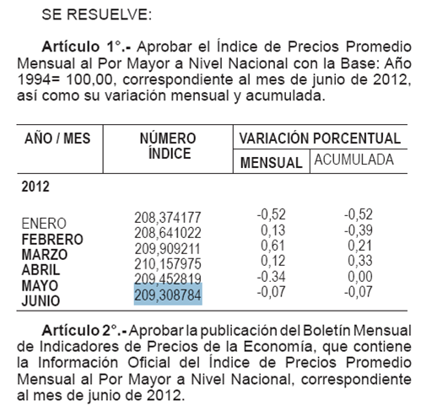
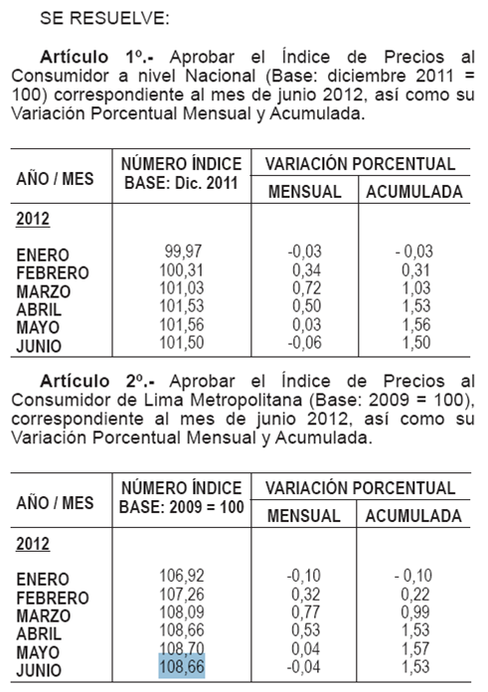
ANEXO 1: ACTUALIZACIÓN DEL PRECIO DEL ALUMINIO, PRECIO DEL COBRE, IPM, TIPO DE CAMBIO |  |  |  |  |  |  |  |  |  |  | IPM Al 01.07.2012 | IPC Al 01.07.2012
 |  |  |  |  |  |  |  |  |  | PRECIO DEL COBRE - Fuente BCRP (Nota Semanal - Cuadro 58)
 |  |  | Mes t-2 | Mes t-2 | Mes t-1 | Mes t-1 | Mes t-2
 |  | Fecha del indicador === > | Jun-2012 | Jun-2012 | 2012-07-31 | Jul-2012 | Jun-2012 |  |  | www.bcrp.gob.pe/docs/Estadisticas/Cuadros-Estadisticos/NC_058.xls
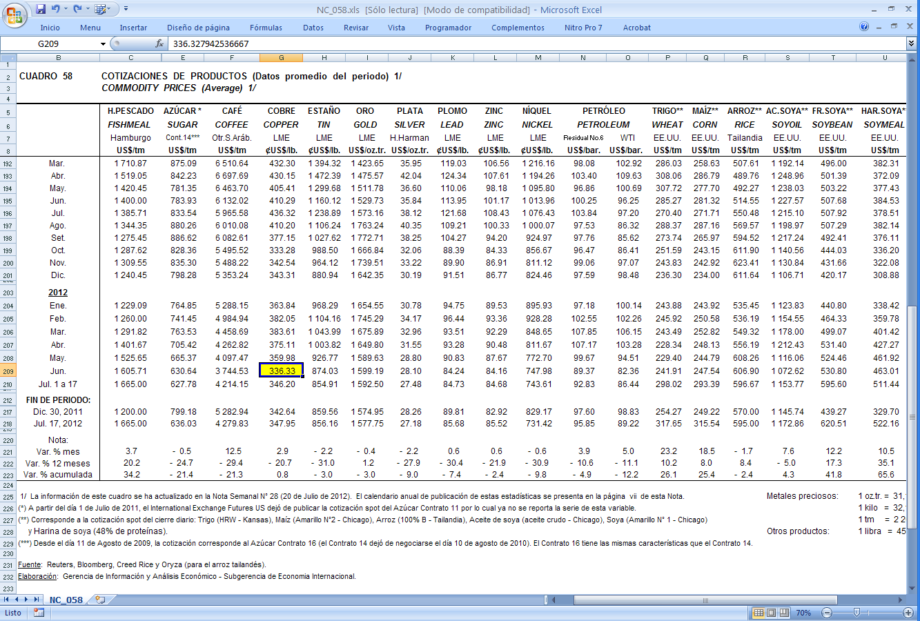
 | Ajuste | Al | IPAl | IPCu | TC (S/./US$) | IPM | IPM Pre Pago | Excepto IPM Prepado, estos indicadores, aplicar a:
 | 2012-08-04 | 2012-07-30 | 2172.08512 | 370.31000 | 2.629 | 207.550522 | 209.308784 | Tarifas a usuario final, costos de conexión, cargos de reposición y mantenimiento e importes maximos por corte y reconexión.

 | ALUMINIO | Promedio === > |  |  | 2172.085115 |  | COBRE | Promedio === > | 370.310000

 | NRO | AÑO | MES | DÍA | PRICE (US$/tn) |  |  |  | IPCu - Tarifas
 | 52 | 2011 | 2011-07-01 | 2011-07-01 | 2486.300 |  | Nro | Mes | US$/lb
 | 51 | 2011 | 2011-07-08 | 2011-07-08 | 2507.200 |  | 12 | Jul-11 | 436.32
 | 50 | 2011 | 2011-07-15 | 2011-07-15 | 2454.250 |  | 11 | Aug-11 | 410.20
 | 49 | 2011 | 2011-07-22 | 2011-07-22 | 2492.350 |  | 10 | Sep-11 | 377.15
 | 48 | 2011 | 2011-07-29 | 2011-07-29 | 2597.750 |  | 9 | Oct-11 | 333.28
 | 47 | 2011 | 2011-08-05 | 2011-08-05 | 2515.050 |  | 8 | Nov-11 | 342.54
 | 46 | 2011 | 2011-08-12 | 2011-08-12 | 2389.850 |  | 7 | Dec-11 | 343.31
 | 45 | 2011 | 2011-08-19 | 2011-08-19 | 2342.000 |  | 6 | Jan-12 | 363.84
 | 44 | 2011 | 2011-08-26 | 2011-08-26 | 2326.050 |  | 5 | Feb-12 | 382.05
 | 43 | 2011 | 2011-09-02 | 2011-09-02 | 2390.813 |  | 4 | Mar-12 | 383.61
 | 42 | 2011 | 2011-09-09 | 2011-09-09 | 2354.400 |  | 3 | Apr-12 | 375.11
 | 41 | 2011 | 2011-09-16 | 2011-09-16 | 2337.250 |  | 2 | May-12 | 359.98
 | 40 | 2011 | 2011-09-23 | 2011-09-23 | 2254.800 |  | 1 | Jun-12 | 336.33
 | 39 | 2011 | 2011-09-30 | 2011-09-30 | 2197.200
 | 38 | 2011 | 2011-10-07 | 2011-10-07 | 2146.050
 | 37 | 2011 | 2011-10-14 | 2011-10-14 | 2184.100 |  | http://www.sbs.gob.pe/app/stats/tc-cv.asp
 | 36 | 2011 | 2011-10-21 | 2011-10-21 | 2153.700
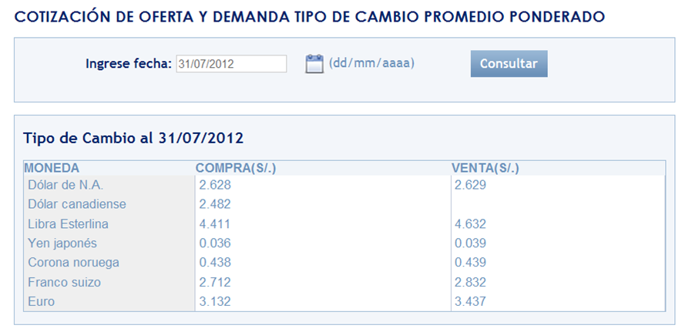
 | 35 | 2011 | 2011-10-28 | 2011-10-28 | 2200.600
 | 34 | 2011 | 2011-11-04 | 2011-11-04 | 2126.900
 | 33 | 2011 | 2011-11-11 | 2011-11-11 | 2109.100
 | 32 | 2011 | 2011-11-18 | 2011-11-18 | 2105.450
 | 31 | 2011 | 2011-11-25 | 2011-11-25 | 2023.000
 | 30 | 2011 | 2011-12-02 | 2011-12-02 | 2043.250
 | 29 | 2011 | 2011-12-09 | 2011-12-09 | 2087.150 |  |  |  |  |  | IPM Al 01.06.2012 | IPC Al 01.06.2012
 | 28 | 2011 | 2011-12-16 | 2011-12-16 | 2001.600
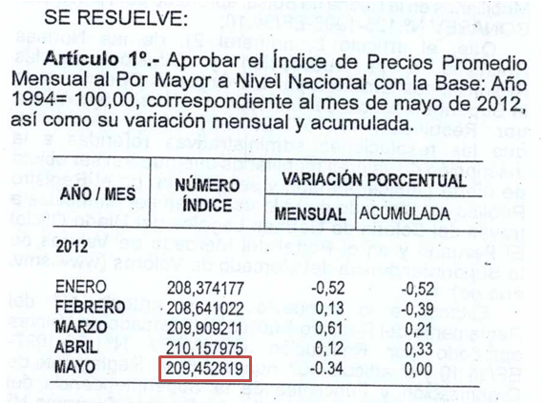
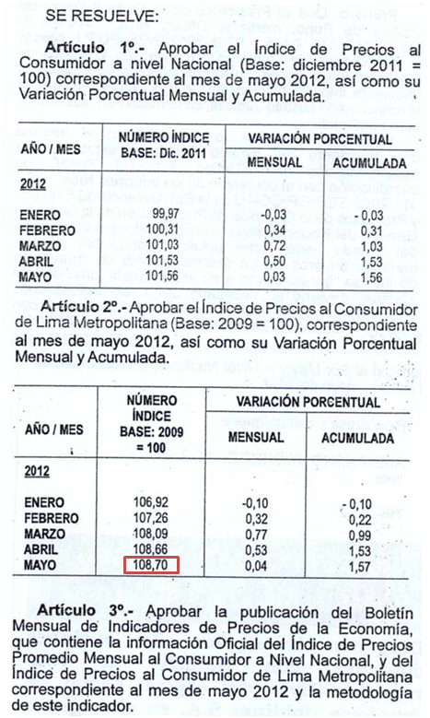
 | 27 | 2011 | 2011-12-23 | 2011-12-23 | 1965.400
 | 26 | 2011 | 2011-12-30 | 2011-12-30 | 1972.000
 | 25 | 2012 | 2012-01-06 | 2012-01-06 | 2020.000
 | 24 | 2012 | 2012-01-13 | 2012-01-13 | 2120.000
 | 23 | 2012 | 2012-01-20 | 2012-01-20 | 2166.100
 | 22 | 2012 | 2012-01-27 | 2012-01-27 | 2208.450
 | 21 | 2012 | 2012-02-03 | 2012-02-03 | 2209.150
 | 20 | 2012 | 2012-02-10 | 2012-02-10 | 2206.900
 | 19 | 2012 | 2012-02-17 | 2012-02-17 | 2157.550
 | 18 | 2012 | 2012-02-24 | 2012-02-24 | 2199.650
 | 17 | 2012 | 2012-03-02 | 2012-03-02 | 2291.900
 | 16 | 2012 | 2012-03-09 | 2012-03-09 | 2194.500
 | 15 | 2012 | 2012-03-16 | 2012-03-16 | 2193.400
 | 14 | 2012 | 2012-03-23 | 2012-03-23 | 2176.250
 | 13 | 2012 | 2012-03-30 | 2012-03-30 | 2122.500
 | 12 | 2012 | 2012-04-06 | 2012-04-06 | 2071.125
 | 11 | 2012 | 2012-04-13 | 2012-04-13 | 2050.313
 | 10 | 2012 | 2012-04-20 | 2012-04-20 | 2029.100
 | 9 | 2012 | 2012-04-27 | 2012-04-27 | 2037.750
 | 8 | 2012 | 2012-05-04 | 2012-05-04 | 2056.650
 | 7 | 2012 | 2012-05-11 | 2012-05-11 | 2001.875
 | 6 | 2012 | 2012-05-18 | 2012-05-18 | 1991.550
 | 5 | 2012 | 2012-05-25 | 2012-05-25 | 1984.500
 | 4 | 2012 | 2012-06-01 | 2012-06-01 | 1965.300
 | 3 | 2012 | 2012-06-08 | 2012-06-08 | 1943.250
 | 2 | 2012 | 2012-06-15 | 2012-06-15 | 1926.250
 | 1 | 2012 | 2012-06-22 | 2012-06-22 | 1860.850

 | PLATTS METALS WEEK

COMBUSTIBLES
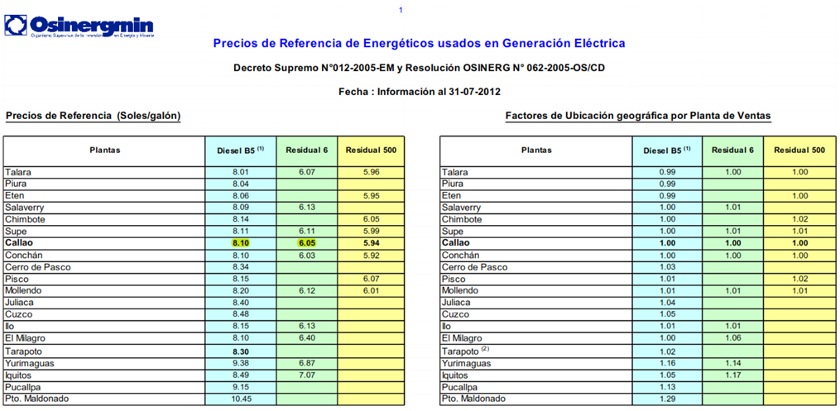
ANEXO 2: ACTUALIZACIÓN DEL PRECIO DE LOS COMBUSTIBLES

 |  |  |  | Valores a Utilizar en la Hoja de Calculo
 |  | PPVn - Lista Petroperú |  | Los Menores |  | ISC |  | Precio + ISC |  |  |  |  | Precios de referencia OSINERGMIN
 | Fecha del indicador === > | 2012-07-25 |  |  |  |  |  |  |  |  |  | Fecha del indicador === > | 2012-07-31
Sistema | Punto de venta | D B5 (S/./gl) | R6 (S/./gl) | D B5 (S/./gl) | R6 (S/./gl) | ISC_D2 (S/./Galón) | ISC_R6 (S/./Galón) | D B5 (S/./gl) | R6 (S/./gl) |  | Sistema | Punto de venta | D B5 (S/./gl) | R6 (S/./gl) | FOBCB (US$/tn) | PGN (US$/MMBtu) | PGN (S/./MMBtu)
SEIN | Lima (Callao) | 9.1200 | 6.3100 | 8.1000 | 6.0500 | 1.01 | 0.39 | 9.1100 | 6.4400 | * | SEIN | Lima (Callao) | 8.10 | 6.05 | 115.96 | 2.4918 | 6.551
Electronorte | Callao | 9.0300 |  | 9.0300 |  | 1.20 |  | 10.2300 | 0.0000
Electro Oriente | Iquitos | 9.5300 | 7.7800 | 9.5300 | 7.7800 | 0.00 | 0.00 | 9.5300 | 7.7800
Electro Sur Medio, Hidrandina, Seal | Callao | 9.0300 |  | 9.0300 |  | 1.20 |  | 10.2300 | 0.0000
Electro Sur Este | Cusco | 9.7200 |  | 9.7200 |  | 1.01 |  | 10.7300 | 0.0000
* Precio actualizado para el caso del Diesel (SEIN) al 04/08/2012 conforme a los criterios del Oficio GART 541-2012-GART. Para el detalle de los criterios de aplicación (precio + ISC respectivo), ver rango: ResumenIndicadores!B53:I81
http://www.petroperu.com.pe/portalweb/Main.asp?Seccion=4
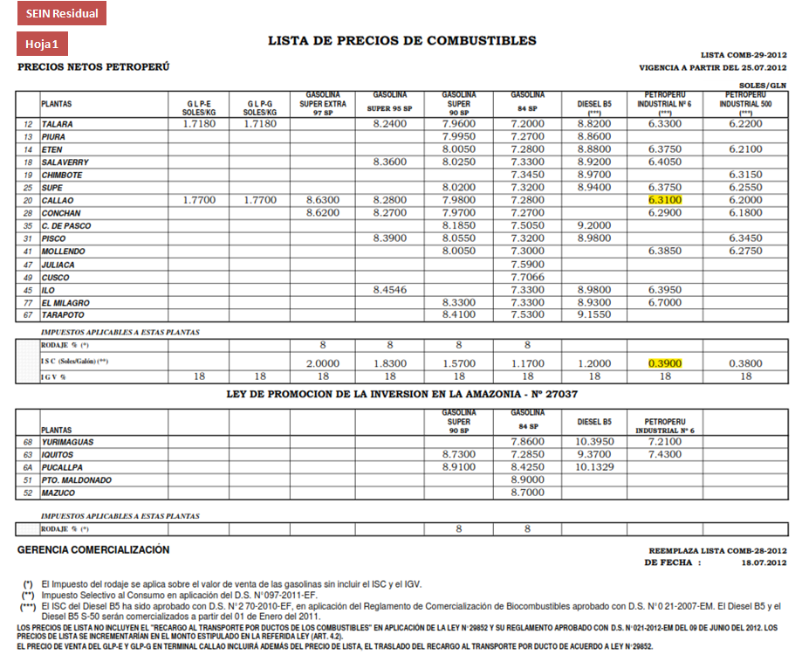
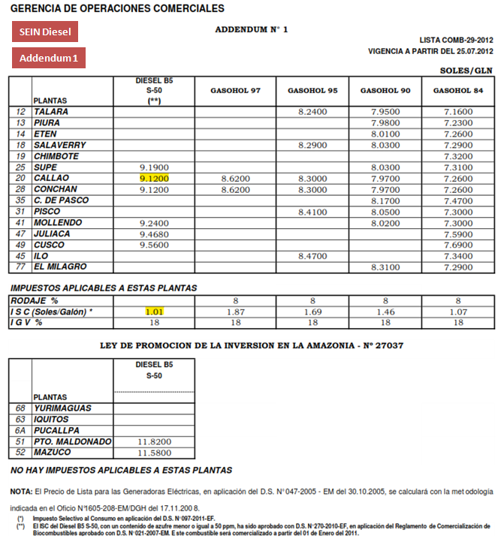
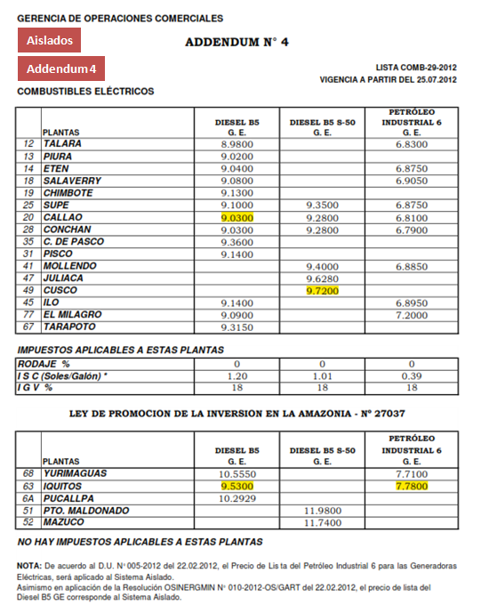

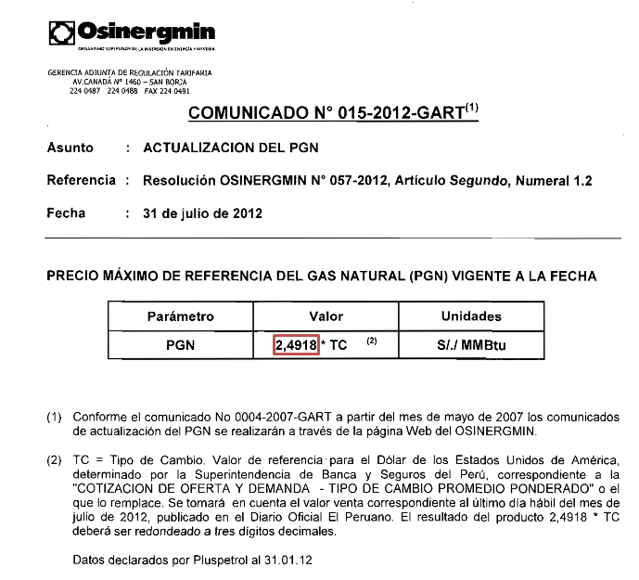

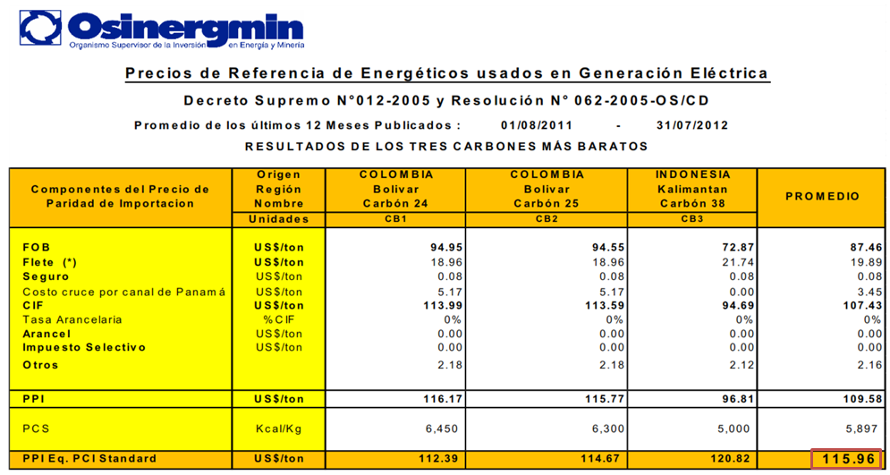
http://www2.osinerg.gob.pe/PreciosReferencia/TarPreciosReferencia_2012.html

TA_VAD


ANEXO 3: ACTUALIZACIÓN DE LAS TASAS ARANCELARIAS DEL VALOR AGREGADO DE DISTRIBUCIÓN

TASAS ARANCELARIAS (Parte 1)
Factores Resolución 181-2009 OS/CD y 234-2010 OS/CD
 | PARTIDA | Sector 1 | Sector 2 | Sector 3 | Sector 4 | Sector 5 | Sector Especial | SER 100% Estado Prepago | SER 100% Estado Convencional | SER 100% Empresa Prepago | SER 100% Empresa Prepago | TA
BMT | 8471.30.00.00 | 15.13% | 36.39% | 35.95% | 1.13% | 4.89% | 39.47% | 11.47% | 11.47% | 11.47% | 11.47% | 0.0%
 | 8504.21.90.00 | 5.93% | 0.00% | 0% | 0.00% | 0% | 0.00% | 0% | 0.00% | 0.00% | 0.00% | 0.0%
 | 8517.11.00.00 | 3.12% | 0.71% | 6.89% | 0.52% | 0.31% | 10.01% | 1.66% | 1.66% | 1.66% | 1.66% | 0.0%
 | 8535.30.00.00 | 75.22% | 48.06% | 40.70% | 55.90% | 24.87% | 17.15% | 31.92% | 31.92% | 31.92% | 31.92% | 0.0%
 | 8539.32.00.00 | 0.00% | 0.00% | 0.00% | 0.00% | 0.00% | 0.00% | 0.00% | 0.00% | 0.00% | 0.00% | 6.0%
 | 8704.21.10.10 | 0.60% | 14.84% | 16.46% | 42.45% | 69.93% | 33.37% | 54.95% | 54.95% | 54.95% | 54.95% | 0.0%
 | 9028.30.10.00 | 0.00% | 0.00% | 0.00% | 0.00% | 0.00% | 0.00% | 0.00% | 0.00% | 0.00% | 0.00% | 0.0%
BBT | 8504.21.90.00 | 58.93% | 42.63% | 43.15% | 36.04% | 44.33% | 80.21% | 24.42% | 42.19% | 24.42% | 42.19% | 0.0%
 | 8517.11.00.00 | 2.54% | 0.36% | 2.01% | 0.28% | 0.10% | 1.92% | 0.16% | 0.28% | 0.16% | 0.28% | 0.0%
 | 8535.30.00.00 | 8.43% | 4.28% | 4.79% | 7.16% | 5.12% | 2.49% | 2.11% | 3.64% | 2.11% | 3.64% | 0.0%
 | 8539.32.00.00 | 17.45% | 29.81% | 34.74% | 37.30% | 32.15% | 1.41% | 7.18% | 12.40% | 7.18% | 12.40% | 6.0%
 | 8704.21.10.10 | 0.47% | 6.65% | 4.81% | 18.61% | 16.77% | 6.40% | 9.06% | 15.65% | 9.06% | 15.65% | 0.0%
 | 9028.30.10.00 | 0.00% | 0.00% | 0.00% | 0.00% | 0.00% | 0.00% | 55.96% | 23.92% | 55.96% | 23.92% | 0.0%
 | 8471.30.00.00 | 12.18% |  |  |  |  |  |  |  |  |  | 0.0%
BSED | 8471.30.00.00 | 5.74% | 5.84% | 3.67% | 0.17% | 0.41% | 7.00% | 1.10% | 1.10% | 1.10% | 1.10% | 0.0%
 | 8504.21.90.00 | 76.09% | 83.32% | 84.56% | 80.12% | 86.68% | 82.75% | 87.58% | 87.58% | 87.58% | 87.58% | 0.0%
 | 8517.11.00.00 | 1.20% | 0.13% | 0.70% | 0.08% | 0.03% | 1.77% | 0.16% | 0.16% | 0.16% | 0.16% | 0.0%
 | 8535.30.00.00 | 16.75% | 8.32% | 9.39% | 15.91% | 10.02% | 2.56% | 7.55% | 7.55% | 7.55% | 7.55% | 0.0%
 | 8539.32.00.00 | 0.00% | 0.00% | 0.00% | 0.00% | 0.00% | 0.00% | 0.00% | 0.00% | 0.00% | 0.00% | 6.0%
 | 8704.21.10.10 | 0.22% | 2.39% | 1.68% | 3.72% | 2.86% | 5.92% | 3.61% | 3.61% | 3.61% | 3.61% | 0.0%
 | 9028.30.10.00 | 0.00% | 0.00% | 0.00% | 0.00% | 0.00% | 0.00% | 0.00% | 0.00% | 0.00% | 0.00% | 0.0%



TASAS ARANCELARIAS (Parte 2)
 |  |  |  |  |  |  | Partida (2): 8504.21.90.00
 | PARTIDA | Valor Base | Al 31.12.2011 |  | Codigo
(1) | 8471.30.00.00 | 0.0% | 0.0% |  | 8471300000
(2) | 8504.21.90.00 | 0.0% | 0.0% |  | 8504219000
(3) | 8517.11.00.00 | 0.0% | 0.0% |  | 8517110000
(4) | 8535.30.00.00 | 0.0% | 0.0% |  | 8535300000
(5) | 8539.32.00.00 | 9.0% | 6.0% |  | 8539320000
(6) | 8704.21.10.10 | 0.0% | 0.0% |  | 8704211010
(7) | 9028.30.10.00 | 0.0% | 0.0% |  | 9028301000
(8) | 7413.00.00.00 | 0.0% | 0.0% |  | 7413000000
(9) | 7614.90.00.00 | 0.0% | 0.0% |  | 7614900000
 | http://www.aduanet.gob.pe/itarancel/arancelS01Alias

Partida (1): 8471.30.00.00 |  |  |  |  |  |  | Partida (3): 8517.11.00.00




Partida (4): 8535.30.00.00 |  |  |  |  |  |  | Partida (6): 8704.21.10.10



Partida (5): 8539.32.00.00 |  |  |  |  |  |  | Partida (7): 9028.30.10.00



Partida (8): 7413.00.00.00 |  |  |  |  |  |  | Partida (9): 7614.90.00.00

